상품제안서
더류쉘 원형접시 9인치 1P | 상품코드: S45185

 |  |  |  |  |  |  | 02-713-8555 | www.synergygift.co.kr
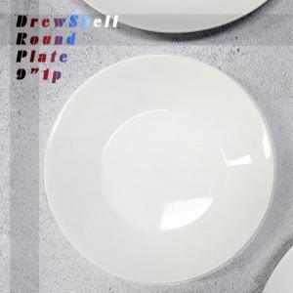

【상세/제작정보】 | 더류쉘 원형접시 9인치 1p<br><br>재 질 : 도자기<br>구 성 : 원형접시 9인치 1P <br>사이즈 : 지름 22.5CM 높이 3.4CM<br>원산지 : 한국<br>(사이즈는 재는 위치와 방법에 따라 약간의 오차가 있을 수 있습니다.)

【인쇄/포장옵션】 | 전사1도 / 포장불가능

【공급단가】 | 수량 | 30~ | 100~ | 300~ | 1,000~ | 3,000~
*VAT별도 | 단가 | 10,400원 | 9,840원 | 9,360원 | 9,120원 | 8,960원

【상품 URL】 | https://synergygift.co.kr:443/src/goods_detail.php?gdno=45185

